1
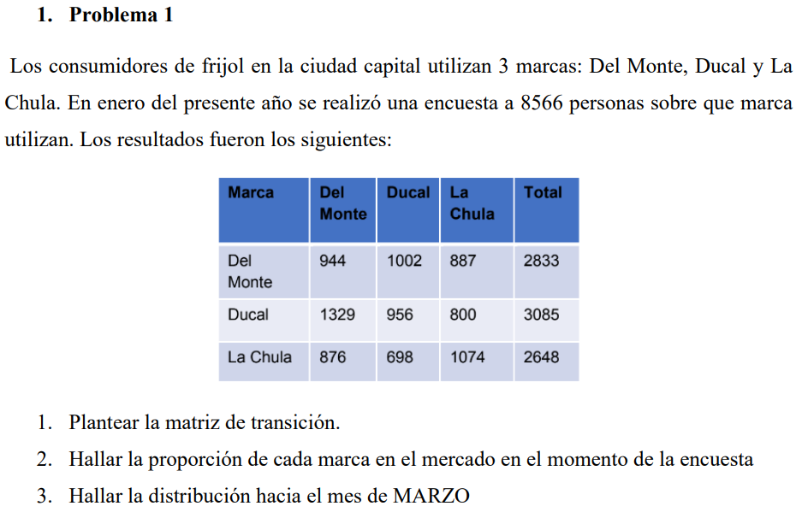

PERSONAS | 8566

 | DEL MONTE | DUCAL | LA CHULA |  | VECTOR INICIAL
DEL MONTE | 944 | 1002 | 887 | 2833 | DEL MONTE | DUCAL | LA CHULA
DUCAL | 1329 | 956 | 800 | 3085 | 0.331 | 0.360 | 0.309
LA CHULA | 876 | 698 | 1074 | 2648

ENERO
 | DEL MONTE | DUCAL | LA CHULA
DEL MONTE | 0.333 | 0.354 | 0.313 | 1
DUCAL | 0.431 | 0.310 | 0.259 | 1
LA CHULA | 0.331 | 0.264 | 0.406 | 1

FEBRERO
 | DEL MONTE | DUCAL | LA CHULA
DEL MONTE | 0.367 | 0.310 | 0.323 | 1
DUCAL | 0.363 | 0.317 | 0.320 | 1
LA CHULA | 0.358 | 0.306 | 0.336 | 1

MARZO
 | DEL MONTE | DUCAL | LA CHULA |  | DEL MONTE | DUCAL | LA CHULA
DEL MONTE | 0.363 | 0.311 | 0.326 | 1 | 0.363 | 0.311 | 0.327
DUCAL | 0.363 | 0.311 | 0.326 | 1
LA CHULA | 0.362 | 0.310 | 0.328 | 1

2
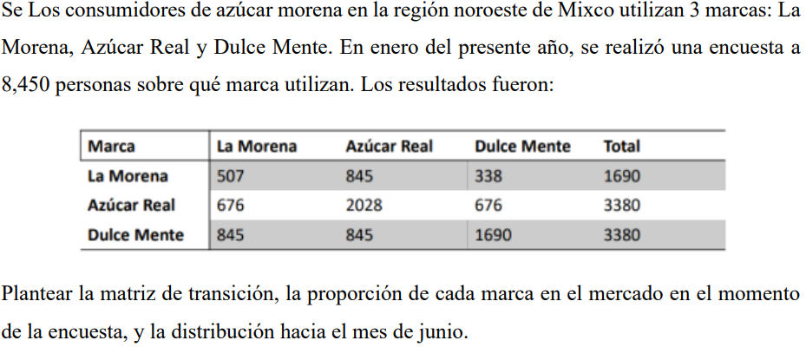

 | PERSONAS | 8450

 | LA MORENA | AZUCAR REAL | DULCE MENTE |  | VECTOR INICIAL
LA MORENA | 507 | 845 | 338 | 1690 | LA MORENA | AZUCAR REAL | DULCE MENTE
AZUCAR REAL | 676 | 2028 | 676 | 3380 | 0.200 | 0.400 | 0.400
DULCE MENTE | 845 | 845 | 1690 | 3380

ENERO
 | LA MORENA | AZUCAR REAL | DULCE MENTE
LA MORENA | 0.3 | 0.5 | 0.2 | 1
AZUCAR REAL | 0.2 | 0.6 | 0.2 | 1
DULCE MENTE | 0.25 | 0.25 | 0.5 | 1

FEBRERO
 | LA MORENA | AZUCAR REAL | DULCE MENTE
LA MORENA | 0.24 | 0.5 | 0.26 | 1
AZUCAR REAL | 0.23 | 0.51 | 0.26 | 1
DULCE MENTE | 0.25 | 0.4 | 0.35 | 1

MARZO
 | LA MORENA | AZUCAR REAL | DULCE MENTE
LA MORENA | 0.237 | 0.485 | 0.278 | 1
AZUCAR REAL | 0.236 | 0.486 | 0.278 | 1
DULCE MENTE | 0.243 | 0.453 | 0.305 | 1

ABRIL
 | LA MORENA | AZUCAR REAL | DULCE MENTE
LA MORENA | 0.238 | 0.479 | 0.283 | 1
AZUCAR REAL | 0.238 | 0.479 | 0.283 | 1
DULCE MENTE | 0.240 | 0.469 | 0.292 | 1

MAYO
 | LA MORENA | AZUCAR REAL | DULCE MENTE
LA MORENA | 0.238 | 0.477 | 0.285 | 1
AZUCAR REAL | 0.238 | 0.477 | 0.285 | 1
DULCE MENTE | 0.239 | 0.474 | 0.287 | 1

JUNIO
 | LA MORENA | AZUCAR REAL | DULCE MENTE |  | LA MORENA | AZUCAR REAL | DULCE MENTE
LA MORENA | 0.238 | 0.476 | 0.286 | 1 | 23.81% | 47.61% | 28.58%
AZUCAR REAL | 0.238 | 0.476 | 0.286 | 1
DULCE MENTE | 0.238 | 0.476 | 0.286 | 1

